关系图
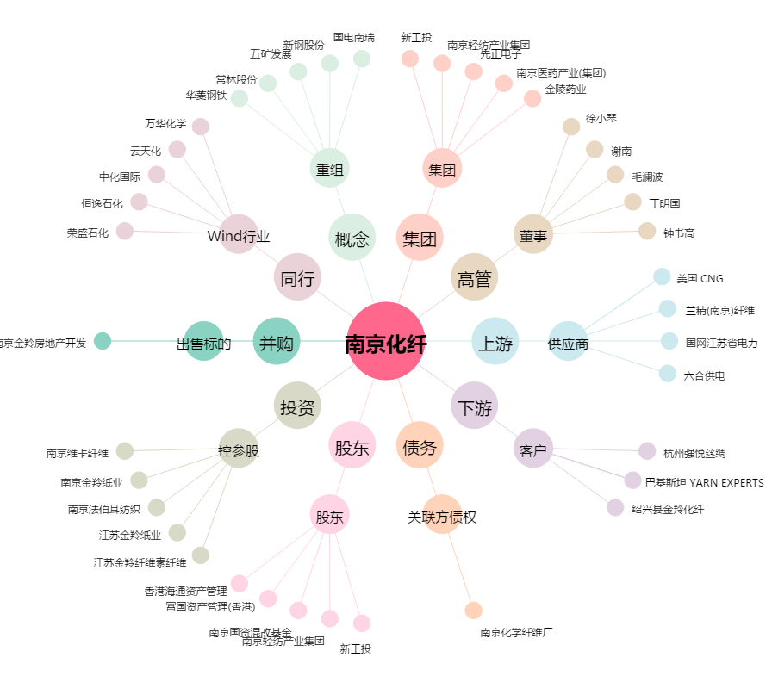
南京化纤[600889.SH] - 关系概览图

